Quản lý ví điện tử
Project Name | XÂY DỰNG WEBSITE THƯƠNG MẠI VÀ HỌC TẬP TRỰC TUYẾN VLEARNING HỖ TRỢ THANH TOÁN ONLINE VÀ TÍCH HỢP BẢO MẬT CAO
Module Code | Quản lý tài ví điện tử
 | Hoàn thành | Lỗi | Chưa kiểm tra | Bị chặn | Tổng lần kiểm tra
Round 1 | 17 | 0 | 0 | 0 | 17
Round 2 | 17 | 0 | 0 | 0 | 17
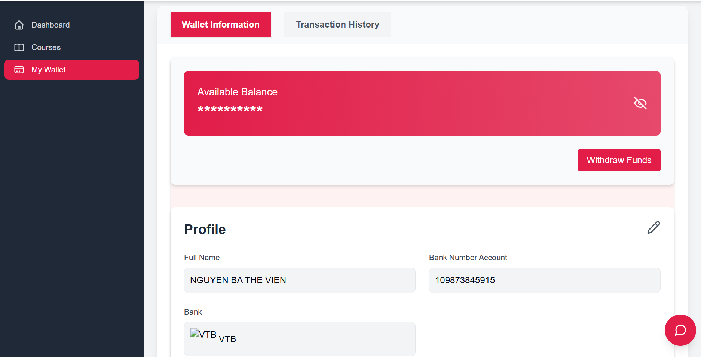

Test Case ID | Mô tả | Quy trình | Điều kiện tiên quyết | Kết quả mong đợi | Kết quả thực tế | Kết quả |  |  |  |  |  | Chú thích
 |  |  |  |  |  | Vòng 1 |  |  | Vòng 2
 |  |  |  |  |  | Trạng thái | Ngày kiểm tra | Người kiểm tra | Trạng thái | Ngày kiểm tra | Người kiểm tra
GUI_SHOW Quản lý ví điện tử
FUNC-QLVDT01 | [Wallet Information,Transaction History] Tab |  |  | Background: #E11D48(Active) color: #FFF Status: enable | Như mong đợi | Passed | 22/04/2025 | Khiêm, Viễn | Passed | 24/04/2025 | Khiêm, Viễn
FUNC-QLVDT02 | [Withdraw Funds] Button |  |  | Background: #E11D48(Active) color: #FFF Status: enable | Như mong đợi | Passed | 22/04/2025 | Khiêm, Viễn | Passed | 24/04/2025 | Khiêm, Viễn
FUNC-QLVDT03 | [Edit,Save,Go Back] Icon |  |  | Color: #E11D48(Hover) Status: enable | Như mong đợi | Passed | 22/04/2025 | Khiêm, Viễn | Passed | 24/04/2025 | Khiêm, Viễn
FUNC-QLVDT04 | [Profile] <h2> |  |  | Color: #1F2937 Font-Size: 24px | Như mong đợi | Passed | 22/04/2025 | Khiêm, Viễn | Passed | 24/04/2025 | Khiêm, Viễn
FUNC-QLVDT05 | [Available Balance] Div |  |  | Background: #e11d48cc Color:#FFF Status: enable | Như mong đợi | Passed | 22/04/2025 | Khiêm, Viễn | Passed | 24/04/2025 | Khiêm, Viễn
FUNCTION_SHOW Quản lý ví điện tử
FUNC-QLVDT01 | Kiểm tra Giao diện trang Quản lý ví điện tự | 1. Khởi động trang web 2. Click vào Avatar trên thành menu 3. Hiển thị dropdown 4. Click "Account setting" 5. Click "Instructor" trên thanh sidebar 6. Click "My Wallet" | Đã đăng nhập tài khoản bằng instructor | Hiển thị đầy đủ thông tin Ví người dùng Available Balance thông tin tài khoản ngân hàng (Full Name,Bank Number Account,Bank) | Như mong đợi | Passed | 22/04/2025 | Khiêm, Viễn | Passed | 24/04/2025 | Khiêm, Viễn
FUNC-QLVDT02 | Kiểm tra chức năng icon xem sô dư ví | 1. Khởi động trang web 2. Click vào Avatar trên thành menu 3. Hiển thị dropdown 4. Click "Account setting" 5. Click "Instructor" trên thanh sidebar 6. Click "My Wallet" 7. Click vào Icon View | Đã đăng nhập tài khoản bằng instructor | Hiển thị số dư của ví | Như mong đợi | Passed | 22/04/2025 | Khiêm, Viễn | Passed | 24/04/2025 | Khiêm, Viễn
FUNC-QLVDT03 | Kiểm tra chức năng sửa thông tin | 1. Khởi động trang web 2. Click vào Avatar trên thành menu 3. Hiển thị dropdown 4. Click "Account setting" 5. Click "Instructor" trên thanh sidebar 6. Click "My Wallet" 7. Click vào Icon Edit | Đã đăng nhập tài khoản bằng instructor | Hiển thị 2 icon Save, Go back Mở form input(trừ trường FullName) để ngươi dùng nhập thông tin chỉnh sửa | Như mong đợi | Passed | 22/04/2025 | Khiêm, Viễn | Passed | 24/04/2025 | Khiêm, Viễn
FUNC-QLVDT04 | Kiểm tra chức năng quay lại của icon Go back | 1. Khởi động trang web 2. Click vào Avatar trên thành menu 3. Hiển thị dropdown 4. Click "Account setting" 5. Click "Instructor" trên thanh sidebar 6. Click "My Wallet" 7. Click vào Icon Edit 8. Click vào Icon Go Back | Đã đăng nhập tài khoản bằng instructor | Đóng form input và hiển thị lại Icon Edit | Như mong đợi | Passed | 22/04/2025 | Khiêm, Viễn | Passed | 24/04/2025 | Khiêm, Viễn
FUNC-QLVDT05 | Kiểm tra chức năng lưu thất bại khi nhập sai Tài khoản ngân hàng | 1. Khởi động trang web 2. Click vào Avatar trên thành menu 3. Hiển thị dropdown 4. Click "Account setting" 5. Click "Instructor" trên thanh sidebar 6. Click "My Wallet" 7. Click vào Edit 8. Nhập sai số tài khoản ở trường Bank Number Account 9. Click icon Save | Đã đăng nhập tài khoản bằng instructor | Hiển thị modal Confirm để hỏi lại người dùng xác nhận Người dùng xác nhận Hiển thị thông báo "Failed to update wallet!" và reset lại dữ liệu ban đầu | Như mong đợi | Passed | 14/11/2028 | Khiêm, Viễn | Passed | 24/04/2025 | Khiêm, Viễn
FUNC-QLVDT06 | Kiểm tra chức năng lưu khi không nhập trường Bank Number Account | 1. Khởi động trang web 2. Click vào Avatar trên thành menu 3. Hiển thị dropdown 4. Click "Account setting" 5. Click "Instructor" trên thanh sidebar 6. Click "My Wallet" 7. Click vào Edit 8. Để trống ô Bank Number Account 9. Click icon Save | Đã đăng nhập tài khoản bằng instructor | Hiển thị thông báo "Only number" cho người dùng nhập dưới trường Bank Account Number | Như mong đợi | Passed | 22/04/2025 | Khiêm, Viễn | Passed | 24/04/2025 | Khiêm, Viễn
FUNC-QLVDT07 | Kiểm tra chức năng lưu thành công của Icon Save | 1. Khởi động trang web 2. Click vào Avatar trên thành menu 3. Hiển thị dropdown 4. Click "Account setting" 5. Click "Instructor" trên thanh sidebar 6. Click "My Wallet" 7. Click vào Edit 8. Nhập Số tài khoản ngân hàng và chọn Ngân hàng phù hợp 9. Click icon Save | Đã đăng nhập tài khoản bằng instructor | Hiển thị modal Confirm để hỏi lại người dùng xác nhận Người dùng xác nhận Hiển thị thông báo "Update Wallet Successfully" | Như mong đợi | Passed | 22/04/2025 | Khiêm, Viễn | Passed | 24/04/2025 | Khiêm, Viễn
FUNC-QLVDT08 | Kiểm tra chức năng rút tiền thất bại khi để trống ô Input amount | 1. Khởi động trang web 2. Click vào Avatar trên thành menu 3. Hiển thị dropdown 4. Click "Account setting" 5. Click "Instructor" trên thanh sidebar 6. Click "My Wallet" 7. Click vào Withdraw Funds button 8. Click Confirm Button | Đã đăng nhập tài khoản bằng instructor | Hiển thị thông báo "Please enter a valid number." | Như mong đợi | Passed | 23/04/2025 | Khiêm, Viễn | Passed |  | Khiêm, Viễn
FUNC-QLVDT09 | Kiểm tra chức năng rút tiền thất bại khi nhập sai số tiền | 1. Khởi động trang web 2. Click vào Avatar trên thành menu 3. Hiển thị dropdown 4. Click "Account setting" 5. Click "Instructor" trên thanh sidebar 6. Click "My Wallet" 7. Click vào Withdraw Funds button 8. Nhập sai số tiền cần rút 9. Click Confirm Button | Đã đăng nhập tài khoản bằng instructor | Hiển thị thông báo "Insufficient balance" | Như mong đợi | Passed | 22/04/2025 | Khiêm, Viễn | Passed | 24/04/2025 | Khiêm, Viễn
FUNC-QLVDT10 | Kiểm tra chức năng rút tiền thất bại khi nhập dưới số tiền cần rút 20000 | 1. Khởi động trang web 2. Click vào Avatar trên thành menu 3. Hiển thị dropdown 4. Click "Account setting" 5. Click "Instructor" trên thanh sidebar 6. Click "My Wallet" 7. Click vào Withdraw Funds button 8. Nhập dưới 20000 8. Click Confirm Button | Đã đăng nhập tài khoản bằng instructor | Hiển thị thông báo "Minimum withdraw amount is 20,000." | Như mong đợi | Passed | 22/04/2025 | Khiêm, Viễn | Passed | 24/04/2025 | Khiêm, Viễn
FUNC-QLVDT11 | Kiểm tra chức năng rút tiền thành công | 1. Khởi động trang web 2. Click vào Avatar trên thành menu 3. Hiển thị dropdown 4. Click "Account setting" 5. Click "Instructor" trên thanh sidebar 6. Click "My Wallet" 7. Click vào Withdraw Funds button 8. Nhập số tiền cần rút lớn hơn hoặc bằng 2000 9. Click Confirm Button 10. Hiển thị Modal Confirm 11. Click Confirm Button | Đã đăng nhập tài khoản bằng instructor | Hiển thị thông báo "Withdraw request for (Số tiền) VND sent successfully!" | Như mong đợi | Passed | 22/04/2025 | Khiêm, Viễn | Passed | 24/04/2025 | Khiêm, Viễn
FUNC-QLVDT12 | Kiểm tra hiển thị giao diện chức năng tab Transaction History | 1. Khởi động trang web 2. Click vào Avatar trên thành menu 3. Hiển thị dropdown 4. Click "Account setting" 5. Click "Instructor" trên thanh sidebar 6. Click "My Wallet" 7. Click vào tab Transaction History | Đã đăng nhập tài khoản bằng instructor | Hiển thị lịch sử giao dịch của người dùng | Như mong đợi | Passed | 22/04/2025 | Khiêm, Viễn | Passed | 24/04/2025 | Khiêm, Viễn

Quản lý tài khoản
Project Name | XÂY DỰNG WEBSITE THƯƠNG MẠI VÀ HỌC TẬP TRỰC TUYẾN VLEARNING HỖ TRỢ THANH TOÁN ONLINE VÀ TÍCH HỢP BẢO MẬT CAO
Module Code | Quản lý tài khoản
 | Hoàn thành | Lỗi | Chưa kiểm tra | Bị chặn | Tổng lần kiểm tra
Round 1 | 12 | 0 | 0 | 0 | 12
Round 2 | 12 | 0 | 0 | 0 | 12
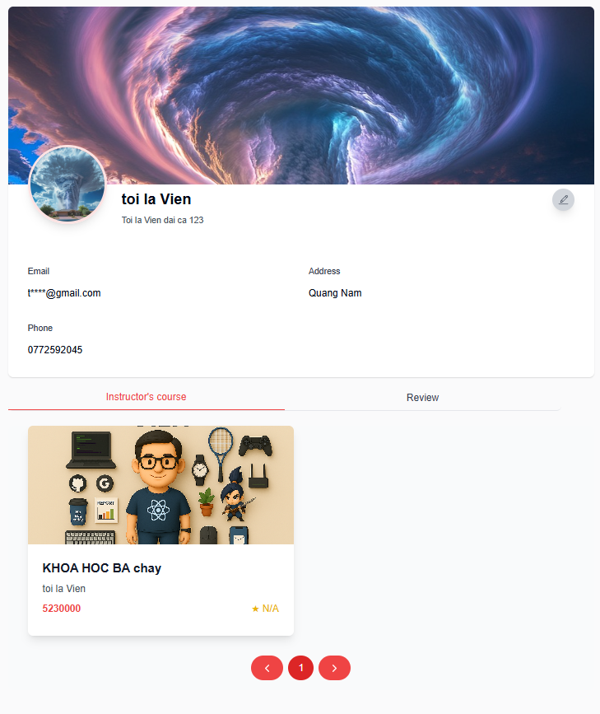

Test Case ID | Mô tả | Quy trình | Điều kiện tiên quyết | Kết quả mong đợi | Kết quả thực tế | Kết quả |  |  |  |  |  | Chú thích
 |  |  |  |  |  | Vòng 1 |  |  | Vòng 2
 |  |  |  |  |  | Trạng thái | Ngày kiểm tra | Người kiểm tra | Trạng thái | Ngày kiểm tra | Người kiểm tra
GUI_SHOW Quản lý tài khoản
FUNC-QLTK01 | [Pagination] Button |  |  | Color: #E11D48 Status: enable | Như mong đợi | Passed | 22/04/2025 | Khiêm, Viễn | Passed | 24/04/2025 | Khiêm, Viễn
FUNC-QLTK02 | [Edit] Button |  |  | Background:#D1D5DB Icon: Edit status: enable | Như mong đợi | Passed | 22/04/2025 | Khiêm, Viễn | Passed | 24/04/2025 | Khiêm, Viễn
FUNC-QLTK03 | [Instructor's Course, Review] Tabs |  |  | Color: #E11D48(Active) Status: enable | Như mong đợi | Passed | 22/04/2025 | Khiêm, Viễn | Passed | 24/04/2025 | Khiêm, Viễn
FUNCTION_SHOW Quản lý tài khoản
FUNC-QLTK01 | Kiểm tra Giao diện trang tài khoản | 1. Khởi động trang web 2. Click vào Avatar trên thành menu 3. Hiển thị dropdown 4. Click "Account setting" | Đã đăng nhập tài khoản | Hiển thị đầy đủ thông tin: _Background,Avatar _Thông tin chi tiết người dùng _ Thông tin về các khóa học phần Instructor's,Review | Như mong đợi | Passed | 22/04/2025 | Khiêm, Viễn | Passed | 24/04/2025 | Khiêm, Viễn
FUNC-QLTK02 | Kiểm tra chức năng nút Edit | 1. Khởi động trang web 2. Click vào Avatar trên thành menu 3. Hiển thị dropdown 4. Click "Account setting" 5. Click Icons "Edit" | Đã đăng nhập tài khoản | _ Các ô Input được Enable (trừ ô Email) _ Hiển thị button "Save Changes" | Như mong đợi | Passed | 22/04/2025 | Khiêm, Viễn | Passed | 24/04/2025 | Khiêm, Viễn
FUNC-QLTK03 | Chỉnh sửa thành công khi nhập đúng dữ liệu | 1. Khởi động trang web 2. Click vào Avatar trên thành menu 3. Hiển thị dropdown 4. Click "Account setting" 5. Click Icons "Edit" 6. Nhập Thông tin chỉnh sửa | Đã đăng nhập tài khoản | Hiện thỉ thông Báo Update SuccessFully và hiển thị thông tin đã cập nhật | Như mong đợi | Passed | 22/04/2025 | Khiêm, Viễn | Passed | 24/04/2025 | Khiêm, Viễn
FUNC-QLTK04 | Kiểm tra Hiển thị thông tin khóa học tab "Instructor's course" | 1. Khởi động trang web 2. Click vào Avatar trên thành menu 3. Hiển thị dropdown 4. Click "Account setting" 5. Click "Instructor's course" | Đã đăng nhập tài khoản | Hiển thị danh sách các khóa học đã tạo (tên khóa học, trạng thái, ngày tạo...) | Như mong đợi | Passed | 22/04/2025 | Khiêm, Viễn | Passed | 24/04/2025 | Khiêm, Viễn
FUNC-QLTK05 | Kiểm tra Hiển thị thông tin khóa học tab "Instructor's course" | 1. Khởi động trang web 2. Click vào Avatar trên thành menu 3. Hiển thị dropdown 4. Click "Account setting" 5. Click tab "Review" | Đã đăng nhập tài khoản | Hiển thị danh sách các Review theo từng khóa học | Như mong đợi | Passed | 22/04/2025 | Khiêm, Viễn | Passed | 24/04/2025 | Khiêm, Viễn
FUNC-QLTK06 | Kiểm tra nút Pagination của Tab "Instructor's course" | 1. Khởi động trang web 2. Click vào Avatar trên thành menu 3. Hiển thị dropdown 4. Click "Account setting" 5. Click "Instructor's course" 6. Click vào các nút pagination | Đã đăng nhập tài khoản | Hiển thị danh sáchkhóa học đã tạo theo từng trang | Như mong đợi | Passed | 22/04/2025 | Khiêm, Viễn | Passed | 24/04/2025 | Khiêm, Viễn
FUNC-QLTK07 | Hiển thị thông báo khi chưa có khóa học | 1. Khởi động trang web 2. Click vào Avatar trên thành menu 3. Hiển thị dropdown 4. Click "Account setting" 5. Click "Instructor's course" | Đã đăng nhập tài khoản | Hiển thị thông báo "No courses available at the moment." cùng icon minh họa | Như ảnh thực tế | Passed | 22/04/2025 | Khiêm, Viễn | Passed | 24/04/2025 | Khiêm, Viễn
FUNC-QLTK08 | Kiểm tra nút Pagination của Tab "Review" | 1. Khởi động trang web 2. Click vào Avatar trên thành menu 3. Hiển thị dropdown 4. Click "Account setting" 5. Click "Review" 6. Click vào các nút pagination | Đã đăng nhập tài khoản | Hiển thị danh sách review khóa học theo từng trang | Như mong đợi | Passed | 22/04/2025 | Khiêm, Viễn | Passed | 24/04/2025 | Khiêm, Viễn
FUNC-QLTK09 | Kiểm tra hiển thị khi Không có review nào | 1. Khởi động trang web 2. Click vào Avatar trên thành menu 3. Hiển thị dropdown 4. Click "Account setting" 5. Click tab "Review" | Đã đăng nhập tài khoản | Hiển thị thông báo phù hợp (ví dụ: “No reviews available.”) | Như mong đợi | Passed | 22/04/2025 | Khiêm, Viễn | Passed | 24/04/2025 | Khiêm, Viễn

Học trực tuyến
Project Name | XÂY DỰNG WEBSITE THƯƠNG MẠI VÀ HỌC TẬP TRỰC TUYẾN VLEARNING HỖ TRỢ THANH TOÁN ONLINE VÀ TÍCH HỢP BẢO MẬT CAO
Module Code | Học trực tuyến
 | Hoàn thành | Lỗi | Chưa kiểm tra | Bị chặn | Tổng lần kiểm tra
Round 1 | 8 | 0 | 0 | 0 | 8
Round 2 | 8 | 0 | 0 | 0 | 8
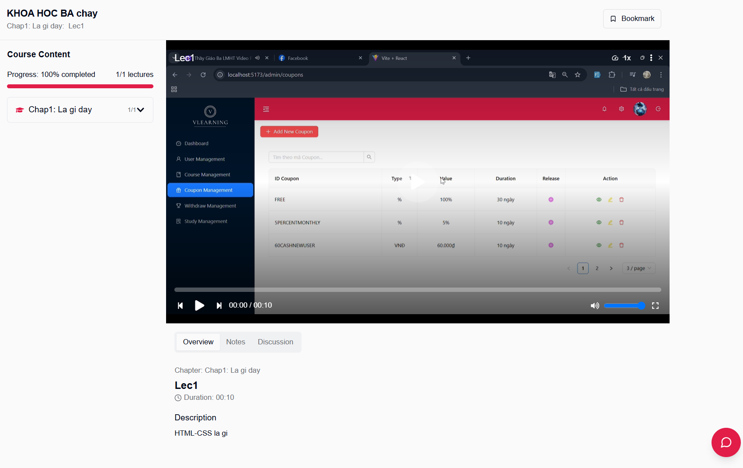

Test Case ID | Mô tả | Quy trình | Điều kiện tiên quyết | Kết quả mong đợi | Kết quả thực tế | Kết quả |  |  |  |  |  | Chú thích
 |  |  |  |  |  | Vòng 1 |  |  | Vòng 2
 |  |  |  |  |  | Trạng thái | Ngày kiểm tra | Người kiểm tra | Trạng thái | Ngày kiểm tra | Người kiểm tra
GUI_SHOW Học trực tuyến
GUI-HTT01 | <h1> |  |  | Color: #020817 Font-Size: 18px Font-weight: 700 | Như mong đợi | Passed | 22/04/2025 | Khiêm, Viễn | Passed | 24/04/2025 | Khiêm, Viễn
GUI-HTT02 | <h3> |  |  | Color: #020817 Font-Size: 16px Font-weight: 700 | Như mong đợi | Passed | 22/04/2025 | Khiêm, Viễn | Passed | 24/04/2025 | Khiêm, Viễn
GUI-HTT03 | <p> |  |  | Color: #6D7074 Font-Size: 12px | Như mong đợi | Passed | 22/04/2025 | Khiêm, Viễn | Passed | 24/04/2025 | Khiêm, Viễn
GUI-HTT04 | <span> |  |  | Color: #020817 Font-Size: 14px | Như mong đợi | Passed | 22/04/2025 | Khiêm, Viễn | Passed | 24/04/2025 | Khiêm, Viễn
GUI-HTT05 | <h2> |  |  | Color: #020817 Font-Size: 20px Font-weight: 700 | Như mong đợi | Passed | 22/04/2025 | Khiêm, Viễn | Passed | 24/04/2025 | Khiêm, Viễn
FUNCTION_SHOW Học trực tuyến
FUNC-HTT01 | Xác minh hiển thị giao diện khi vào trang học trục tuyến | 1. Khởi động trang web 2. Click Start learning | Đã đăng nhập vào tài khoản và có đăng ký khóa học | Hiển thị thông tin chi tiết khóa học: _ Tên khóa học _ Tên Chapter: Mô tả : Tiêu đề _ Tên Lecture: Mô tả : tiều đề: Video bài học | Như mong đợi | Passed | 22/04/2025 | Khiêm, Viễn | Passed | 24/04/2025 | Khiêm, Viễn
FUNC-HTT02 | Kiểm tra chức năng xem video bài học | 1. Khởi động trang web 2. Click Start learning 3. Click vào Chapter cần xem 4. Click vào Lecture cần xem | Đã đăng nhập vào tài khoản và có đăng ký khóa học | Hiển thị video tương ứng | Như mong đợi | Passed | 23/04/2025 | Khiêm, Viễn | Passed | 24/04/2025 | Khiêm, Viễn
FUNC-HTT03 | Kiểm tra chức năng sau khi xem hết video | 1. Khởi động trang web 2. Click Start learning 3. Click vào Chapter cần xem 4. Click vào Lecture cần xem 5. Xem hết video | Đã đăng nhập vào tài khoản và có đăng ký khóa học | Hiển thị icon check tại Lecture đã xem video, Cập nhật tiền độ hoàn thành khóa học,Số lecture trên tổng đã học | Như mong đợi | Passed | 23/04/2025 | Khiêm, Viễn | Passed | 24/04/2025 | Khiêm, Viễn

Đánh giá khóa học
Project Name | XÂY DỰNG WEBSITE THƯƠNG MẠI VÀ HỌC TẬP TRỰC TUYẾN VLEARNING HỖ TRỢ THANH TOÁN ONLINE VÀ TÍCH HỢP BẢO MẬT CAO
Module Code | Đánh giá khóa học
 | Hoàn thành | Lỗi | Chưa kiểm tra | Bị chặn | Tổng lần kiểm tra
Round 1 | 8 | 0 | 0 | 0 | 8
Round 2 | 8 | 0 | 0 | 0 | 8
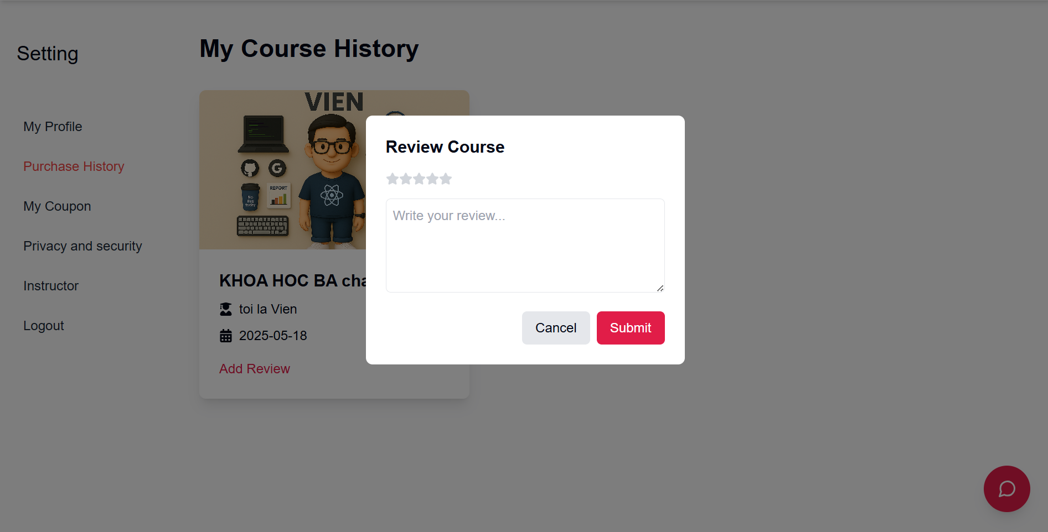

Test Case ID | Mô tả | Quy trình | Điều kiện tiên quyết | Kết quả mong đợi | Kết quả thực tế | Kết quả |  |  |  |  |  | Chú thích
 |  |  |  |  |  | Vòng 1 |  |  | Vòng 2
 |  |  |  |  |  | Trạng thái | Ngày kiểm tra | Người kiểm tra | Trạng thái | Ngày kiểm tra | Người kiểm tra
GUI_SHOW Đánh giá khóa học
GUI-DGKH01 | [Submit] Button |  |  | Label:"Submit" Background: #E11D48 Status: Enable | Như mong đợi | Passed | 22/04/2025 | Khiêm, Viễn | Passed | 24/04/2025 | Khiêm, Viễn
GUI-DGKH02 | [Add Review] Button |  |  | Label:"Add review" color: #E11D48 Status: Enable | Như mong đợi | Passed | 22/04/2025 | Khiêm, Viễn | Passed | 24/04/2025 | Khiêm, Viễn
GUI-DGKH03 | [My Course History] h1 |  |  | Color:#000 Font-Size: 30px | Như mong đợi | Passed | 22/04/2025 | Khiêm, Viễn | Passed | 24/04/2025 | Khiêm, Viễn
GUI-DGKH04 | h3,Icon,span |  |  | Color:#000 Font-Size: 20px | Như mong đợi | Passed | 22/04/2025 | Khiêm, Viễn | Passed | 24/04/2025 | Khiêm, Viễn
FUNCTION_SHOW Đánh giá khóa học
FUNC-DGKH01 | Kiểm tra hiển thị giao diện | 1. Khởi động trang web 2. Click vào Avatar trên thành menu 3. Hiển thị dropdown 4. Click "Account setting" 5. Click "Purchase History" | Đã đăng nhập tài khoản | Hiển thị đầy đủ các thông tin về chi tiết khóa học đã mua | Như mong đợi | Passed | 22/04/2025 | Khiêm, Viễn | Passed | 24/04/2025 | Khiêm, Viễn
FUNC-DGKH02 | Kiểm tra bình luận thất bại khi khộng chọn đánh giá sao | 1. Khởi động trang web 2. Click vào Avatar trên thành menu 3. Hiển thị dropdown 4. Click "Account setting" 5. Click "Purchase History" 6. Click Add review 1 khóa học. 7. Không chọn đánh giá sao 8. Nhấn submit | Đã đăng nhập tài khoản | Không nhấn được submit | Như mong đợi | Passed | 22/04/2025 | Khiêm, Viễn | Passed | 24/04/2025 | Khiêm, Viễn
FUNC-DGKH03 | Kiểm tra bình luận thất bại khi khộng nhập phần bình luận | 1. Khởi động trang web 2. Click vào Avatar trên thành menu 3. Hiển thị dropdown 4. Click "Account setting" 5. Click "Purchase History" 6. Click Add review 1 khóa học. 7. Không nhập phần review 8. Nhấn submit | Đã đăng nhập tài khoản | Không nhấn được submit | Như mong đợi | Passed | 22/04/2025 | Khiêm, Viễn | Passed | 24/04/2025 | Khiêm, Viễn
FUNC-DGKH04 | Kiểm tra bình luận thành công | 1. Khởi động trang web 2. Click vào Avatar trên thành menu 3. Hiển thị dropdown 4. Click "Account setting" 5. Click "Purchase History" 6. Click Add review 1 khóa học. 7. Chọn số sao đánh giá và nhập review 8. Nhấn submit | Đã đăng nhập tài khoản | Hiển thị thông báo "Review successfully | Như mong đợi | Passed | 22/04/2025 | Khiêm, Viễn | Passed | 24/04/2025 | Khiêm, Viễn

Xem chi tiết khóa học
Project Name | XÂY DỰNG WEBSITE THƯƠNG MẠI VÀ HỌC TẬP TRỰC TUYẾN VLEARNING HỖ TRỢ THANH TOÁN ONLINE VÀ TÍCH HỢP BẢO MẬT CAO
Module Code | Xem chi tiết khóa học
 | Hoàn thành | Lỗi | Chưa kiểm tra | Bị chặn | Tổng lần kiểm tra
Round 1 | 6 | 0 | 0 | 0 | 6
Round 2 | 6 | 0 | 0 | 0 | 6
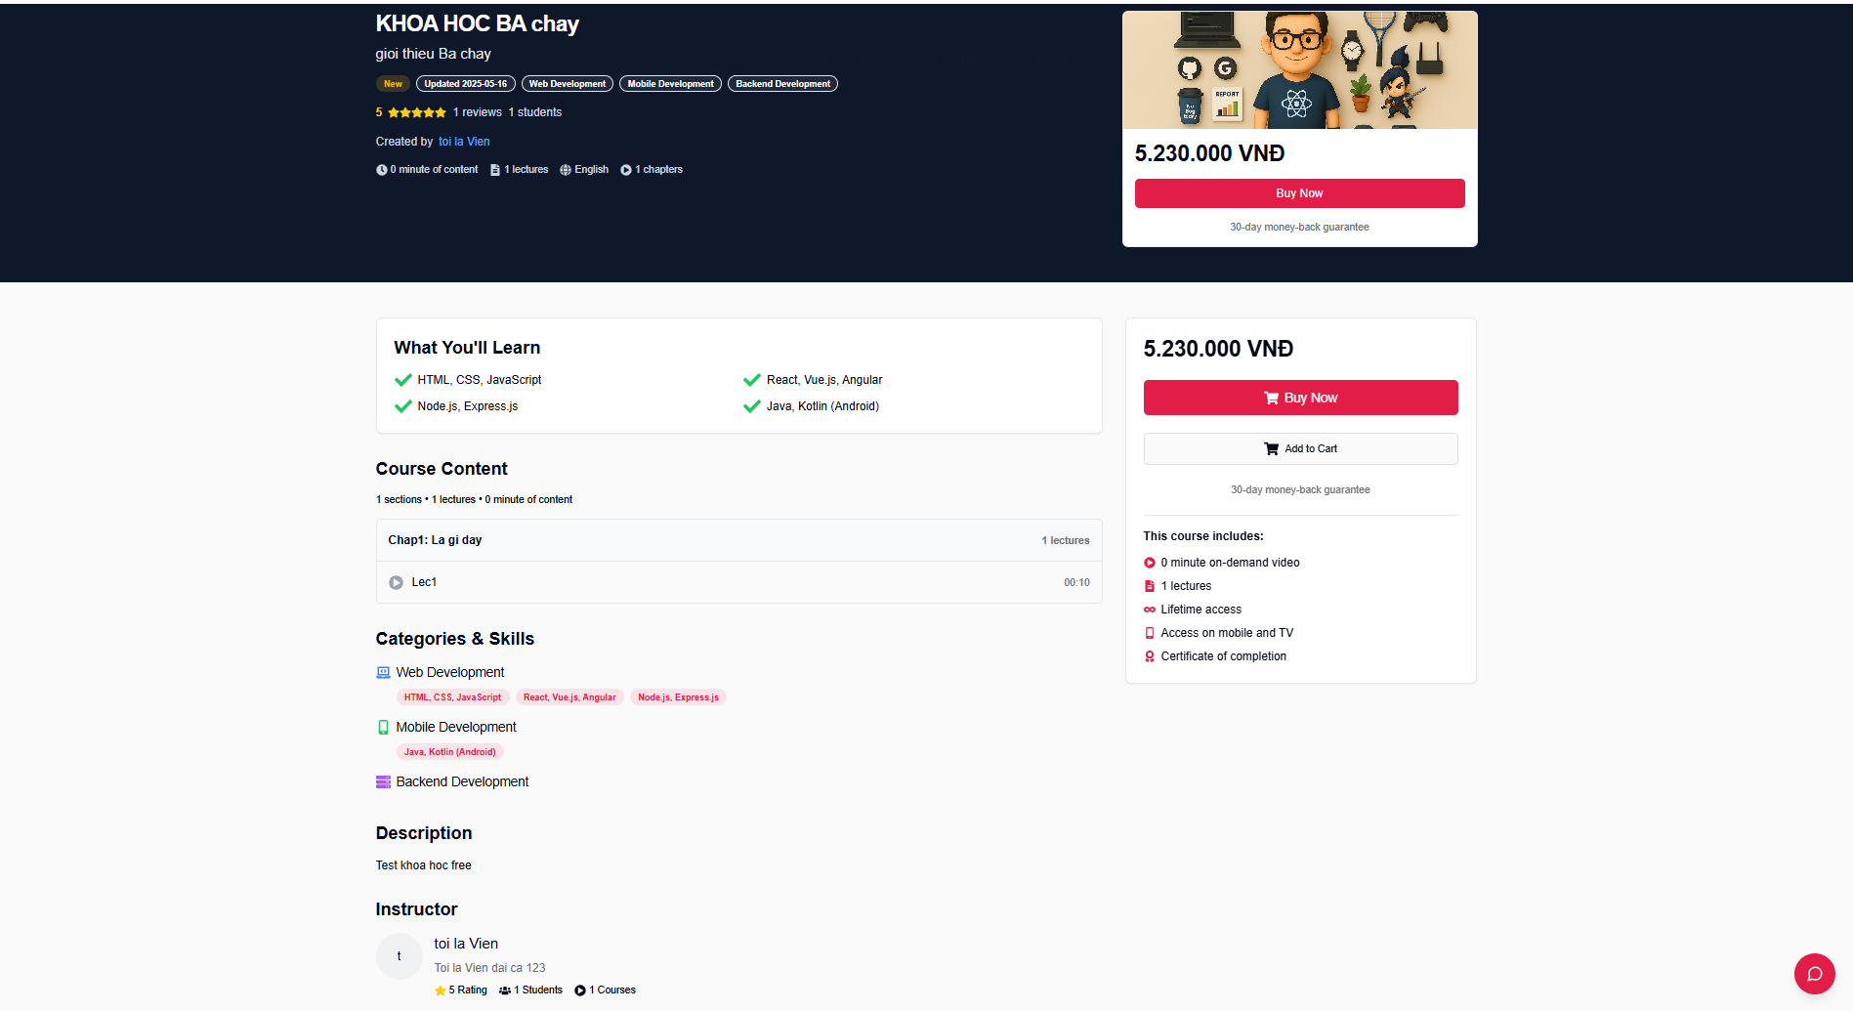

Test Case ID | Mô tả | Quy trình | Điều kiện tiên quyết | Kết quả mong đợi | Kết quả thực tế | Kết quả |  |  |  |  |  | Chú thích
 |  |  |  |  |  | Vòng 1 |  |  | Vòng 2
 |  |  |  |  |  | Trạng thái | Ngày kiểm tra | Người kiểm tra | Trạng thái | Ngày kiểm tra | Người kiểm tra
GUI_SHOW Xem chi tiết khóa học
GUI-XCTKH01 | Section |  |  | Background: #0F172A | Như mong đợi | Passed | 23/04/2025 | Khiêm, Viễn | Passed | 24/04/2025 | Khiêm, Viễn
GUI-XCTKH02 | [Buy Now] Button |  |  | Background: #E11D48 Color: #FFF Status: enable | Như mong đợi | Passed | 23/04/2025 | Khiêm, Viễn | Passed | 24/04/2025 | Khiêm, Viễn
GUI-XCTKH03 | H2 |  |  | Color: #020817 | Như mong đợi | Passed | 23/04/2025 | Khiêm, Viễn | Passed | 24/04/2025 | Khiêm, Viễn
GUI-XCTKH04 | [Add to card] Span |  |  | Background: #FFF status: enable Color: #0F172A | Như mong đợi | Passed | 23/04/2025 | Khiêm, Viễn | Passed | 24/04/2025 | Khiêm, Viễn
FUNCTION_SHOW Xem chi tiết khóa học
FUNC-XCTKH01 | Kiểm tra hiển thị giao diện | 1. Truy cập trang chủ 2. Click Course trên menu 3. Hiển thị trang Course 3. Click Course bất kỳ 4. Hiển thị trang chi tiết |  | Hiển thị đầy đủ các thông tin về chi tiết khóa học, Lượt đánh giá , Buy Card của khóa học | Như mong đợi | Passed | 23/04/2025 | Khiêm, Viễn | Passed | 24/04/2025 | Khiêm, Viễn
FUNC-XCTKH02 | Kiểm tra nút Buy Now | 1. Truy cập trang chủ 2. Click Course trên menu 3. Hiển thị trang Course 3. Click Course bất kỳ 4. Hiển thị trang chi tiết 5. Click vào button Buy Now | Đã đăng nhập tài khoản | Chuyển hướng đến trang Checkout của khóa học | Như mong đợi | Passed | 23/04/2025 | Khiêm, Viễn | Passed | 24/04/2025 | Khiêm, Viễn

Đăng ký tài khoản giảng viên
Project Name | XÂY DỰNG WEBSITE THƯƠNG MẠI VÀ HỌC TẬP TRỰC TUYẾN VLEARNING HỖ TRỢ THANH TOÁN ONLINE VÀ TÍCH HỢP BẢO MẬT CAO
Module Code | Đăng ký tài khoản giảng viên
 | Hoàn thành | Lỗi | Chưa kiểm tra | Bị chặn | Tổng lần kiểm tra
Round 1 | 12 | 0 | 0 | 0 | 12
Round 2 | 12 | 0 | 0 | 0 | 12
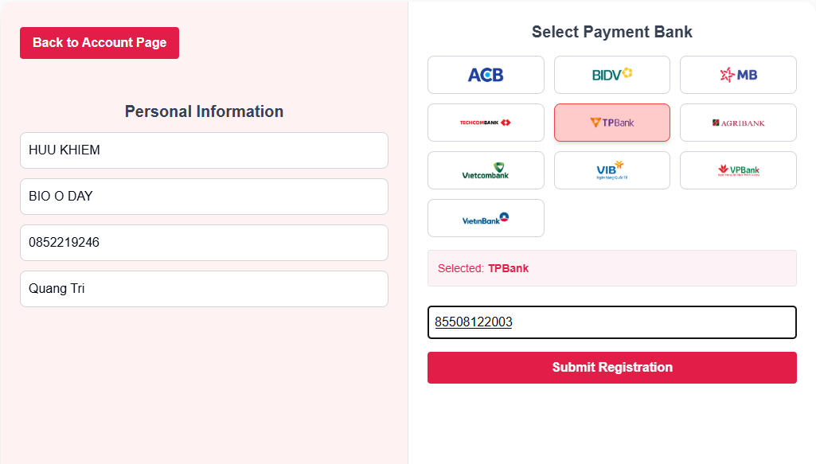

Test Case ID | Mô tả | Quy trình | Điều kiện tiên quyết | Kết quả mong đợi | Kết quả thực tế | Kết quả |  |  |  |  |  | Chú thích
 |  |  |  |  |  | Vòng 1 |  |  | Vòng 2
 |  |  |  |  |  | Trạng thái | Ngày kiểm tra | Người kiểm tra | Trạng thái | Ngày kiểm tra | Người kiểm tra
GUI_SHOW Đăng ký tài khoản giảng viên
GUI-DKTKGV01 | [Back to Account Page,Submit Registration] Button |  |  | Background: #E11D48 Status: Enable Color: #FFF | Như mong đợi | Passed | 23/04/2025 | Khiêm, Viễn | Passed | 24/04/2025 | Khiêm, Viễn
GUI-DKTKGV02 | [Personal Information] Div |  |  | Background: #fef2f2 | Như mong đợi | Passed | 23/04/2025 | Khiêm, Viễn | Passed | 24/04/2025 | Khiêm, Viễn
GUI-DKTKGV03 | [Bank] Button |  |  | Background: #fecaca(Hover), #ef4444(Active) | Như mong đợi | Passed | 23/04/2025 | Khiêm, Viễn | Passed | 24/04/2025 | Khiêm, Viễn
FUNCTION_SHOW Đăng ký tài khoản giảng viên
FUNC-DKTKGV01 | Xác minh hiển thị giao diện khi vào trang | 1. Khởi động trang web 2. Click vào Avatar trên thành menu 3. Hiển thị dropdown 4. Click "Account setting" 5. Click tab "Instructor Page" trên thanh Sidebar Setting | Đã đăng nhập vào tài khoản | Chuyển hướng và hiển thị giao diện trang đăng ký giảng viên. | Như mong đợi | Passed | 23/04/2025 | Khiêm, Viễn | Passed | 24/04/2025 | Khiêm, Viễn
FUNC-DKTKGV02 | Xác minh đăng ký thất bại do để trống trường Name | 1. Khởi động trang web 2. Click vào Avatar trên thành menu 3. Hiển thị dropdown 4. Click "Account setting" 5. Click tab "Instructor Page" trên thanh Sidebar Setting 6. Chuyển đến trang Instructir Page 7. Để trống trường Name và nhập đầy đủ các trường còn lại. Chọn 1 ngân hàng và diền Trường "Bank Account number" 8. Nhấn Submit Registration | Đã đăng nhập vào tài khoản | Hiển thị thông báo lỗi "You have not entered your name" dưới trường Name | Như mong đợi | Passed | 23/04/2025 | Khiêm, Viễn | Passed | 24/04/2025 | Khiêm, Viễn
FUNC-DKTKGV03 | Xác minh đăng ký thất bại do để trống trường "Bio" | 1. Khởi động trang web 2. Click vào Avatar trên thành menu 3. Hiển thị dropdown 4. Click "Account setting" 5. Click tab "Instructor Page" trên thanh Sidebar Setting 6. Chuyển đến trang Instructir Page 7. Để trống trường Bio và nhập đầy đủ các trường còn lại. Chọn 1 ngân hàng và diền Trường "Bank Account number" 8. Nhấn Submit Registration | Đã đăng nhập vào tài khoản | Hiển thị thông báo lỗi "You have not entered Bio" dưới trường Bio | Như mong đợi | Passed | 22/04/2025 | Khiêm, Viễn | Passed | 24/04/2025 | Khiêm, Viễn
FUNC-DKTKGV04 | Xác minh đăng ký thất bại do để trống trường "Phone Number" | 1. Khởi động trang web 2. Click vào Avatar trên thành menu 3. Hiển thị dropdown 4. Click "Account setting" 5. Click tab "Instructor Page" trên thanh Sidebar Setting 6. Chuyển đến trang Instructir Page 7. Để trống trường "Phone Number" và nhập đầy đủ các trường còn lại. Chọn 1 ngân hàng và diền Trường "Bank Account number" 8. Nhấn Submit Registration | Đã đăng nhập vào tài khoản | Hiển thị thông báo lỗi "You Have Not Entered a Phone Number" dưới trường Phone Number | Như mong đợi | Passed | 23/04/2025 | Khiêm, Viễn | Passed | 24/04/2025 | Khiêm, Viễn
FUNC-DKTKGV05 | Xác minh đăng ký thất bại do để trống trường "Address" | 1. Khởi động trang web 2. Click vào Avatar trên thành menu 3. Hiển thị dropdown 4. Click "Account setting" 5. Click tab "Instructor Page" trên thanh Sidebar Setting 6. Chuyển đến trang Instructir Page 7. Để trống trường "Address" và nhập đầy đủ các trường còn lại. Chọn 1 ngân hàng và diền Trường "Bank Account number" 8. Nhấn Submit Registration | Đã đăng nhập vào tài khoản | Hiển thị thông báo lỗi "You Have Not Entered An Address" dưới trường Phone Number | Như mong đợi | Passed | 23/04/2025 | Khiêm, Viễn | Passed | 24/04/2025 | Khiêm, Viễn
FUNC-DKTKGV06 | Xác minh đăng ký thất bại do để trống trường "Bank Account Number" | 1. Khởi động trang web 2. Click vào Avatar trên thành menu 3. Hiển thị dropdown 4. Click "Account setting" 5. Click tab "Instructor Page" trên thanh Sidebar Setting 6. Chuyển đến trang Instructir Page 7. nhập đầy đủ các trường còn lại. Chọn 1 ngân hàng 8. Nhấn Submit Registration | Đã đăng nhập vào tài khoản | Hiển thị thông báo lỗi "You Have Not Entered an Account Number" dưới trường Account Number | Như mong đợi | Passed | 22/04/2025 | Khiêm, Viễn | Passed | 24/04/2025 | Khiêm, Viễn
FUNC-DKTKGV07 | Xác minh đăng ký thất bại do nhập sai "Bank Account Number" | 1. Khởi động trang web 2. Click vào Avatar trên thành menu 3. Hiển thị dropdown 4. Click "Account setting" 5. Click tab "Instructor Page" trên thanh Sidebar Setting 6. Chuyển đến trang Instructir Page 7. nhập đầy đủ các trường còn lại. Chọn 1 ngân hàng và nhập sai Bank Account Number 8. Nhấn Submit Registration 9. Hiển thị Pop up Confirm 10. Nhấn Confirm | Đã đăng nhập vào tài khoản | Hiển thị thông báo "Unable to verify your bank account. Please double-check your bank name and account number." | Như mong đợi | Passed | 23/04/2025 | Khiêm, Viễn | Passed | 24/04/2025 | Khiêm, Viễn
FUNC-DKTKGV08 | Xác minh đăng ký thành công | 1. Khởi động trang web 2. Click vào Avatar trên thành menu 3. Hiển thị dropdown 4. Click "Account setting" 5. Click tab "Instructor Page" trên thanh Sidebar Setting 6. Chuyển đến trang Instructir Page 7. nhập đầy đủ các trường còn lại. Chọn 1 ngân hàng và nhập đúng Bank Account Number 8. Nhấn Submit Registration 9. Hiển thị Pop up Confirm 10. Nhấn Confirm | Đã đăng nhập vào tài khoản | Hiển thị thông báo thành công "Thank you for registering!!! You are now an E-Leaning instructor, go to the admin page to post your super courses" | Như mong đợi | Passed | 22/04/2025 | Khiêm, Viễn | Passed | 24/04/2025 | Khiêm, Viễn
FUNC-DKTKGV09 | Kiểm tra nút button "Go to Instructor Page" | 1. Khởi động trang web 2. Click vào Avatar trên thành menu 3. Hiển thị dropdown 4. Click "Account setting" 5. Click tab "Instructor Page" trên thanh Sidebar Setting 6. Chuyển đến trang Instructir Page 7. nhập đầy đủ các trường còn lại. Chọn 1 ngân hàng và nhập đúng Bank Account Number 8. Nhấn Submit Registration 9. Hiển thị Pop up Confirm 10. Nhấn Confirm 11. Nhấn nút Go to Instructor Page | Đã đăng nhập vào tài khoản | Quay về trang Instructor Dashboard | Như mong đợi | Passed | 23/04/2025 | Khiêm, Viễn | Passed | 24/04/2025 | Khiêm, Viễn

Mua khóa học
Project Name | XÂY DỰNG WEBSITE THƯƠNG MẠI VÀ HỌC TẬP TRỰC TUYẾN VLEARNING HỖ TRỢ THANH TOÁN ONLINE VÀ TÍCH HỢP BẢO MẬT CAO
Module Code | Mua khóa học
 | Hoàn thành | Lỗi | Chưa kiểm tra | Bị chặn | Tổng lần kiểm tra
Round 1 | 10 | 0 | 0 | 0 | 10
Round 2 | 10 | 0 | 0 | 0 | 10
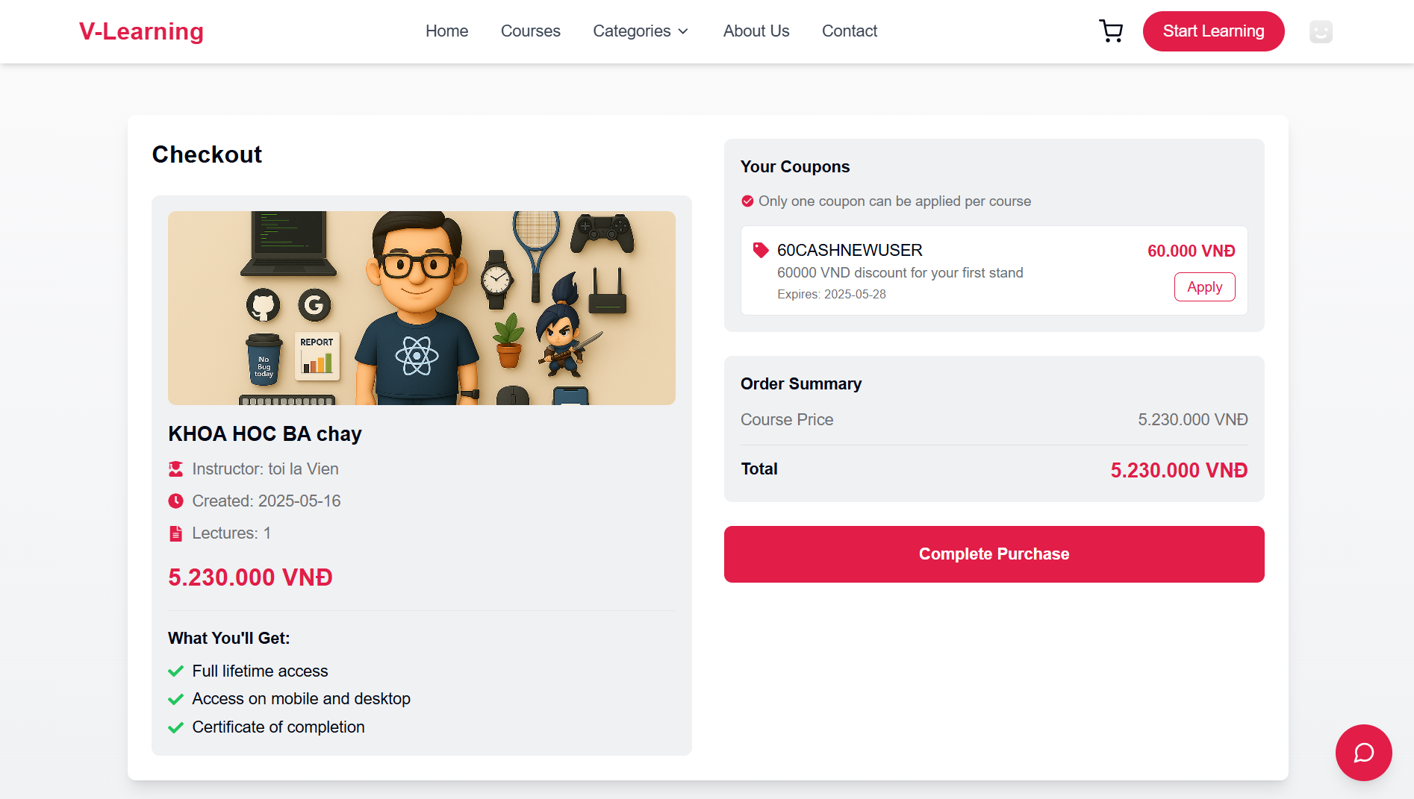

Test Case ID | Mô tả | Quy trình | Điều kiện tiên quyết | Kết quả mong đợi | Kết quả thực tế | Kết quả |  |  |  |  |  | Chú thích
 |  |  |  |  |  | Vòng 1 |  |  | Vòng 2
 |  |  |  |  |  | Trạng thái | Ngày kiểm tra | Người kiểm tra | Trạng thái | Ngày kiểm tra | Người kiểm tra
GUI_SHOW Mua khóa học
GUI-MKH01 | [Complete Purchase] Button |  |  | Label:"Complete Purchase" Background: #E11D48 Status: Enable | Như mong đợi | Passed | 23/04/2025 | Khiêm, Viễn | Passed | 24/04/2025 | Khiêm, Viễn
GUI-MKH02 | Icon |  |  | Color: #E11D48 Font-Size: 16px | Như mong đợi | Passed | 23/04/2025 | Khiêm, Viễn | Passed | 24/04/2025 | Khiêm, Viễn
GUI-MKH03 | [Price] Span |  |  | Background: #E11D48 Font-Size: 20px | Như mong đợi | Passed | 23/04/2025 | Khiêm, Viễn | Passed | 24/04/2025 | Khiêm, Viễn
GUI-MKH04 | [Checkout> <h1> |  |  | Color: #020817 Font-Size:24px | Như mong đợi | Passed | 23/04/2025 | Khiêm, Viễn | Passed | 24/04/2025 | Khiêm, Viễn
GUI-MKH05 | <h2> |  |  | Color: #020817 Font-Size:20px | Như mong đợi | Passed | 23/04/2025 | Khiêm, Viễn | Passed | 24/04/2025 | Khiêm, Viễn
GUI-MKH06 | [Apply] Button |  |  | Color: #E11D48 Status: Enable | Như mong đợi | Passed | 23/04/2025 | Khiêm, Viễn | Passed | 24/04/2025 | Khiêm, Viễn
FUNCTION_SHOW Mua khóa học
FUNC-MKH01 | Kiểm tra hiển thị giao diện | 1. Truy cập trang chủ 2. Click Course trên menu 3. Hiển thị trang Course 3. Click Course bất kỳ 4. Hiển thị trang chi tiết 5. Click vào button Buy Now 6. Hiển thị trang Checkout | Đã đăng nhập tài khoản | Hiển thị đầy đủ các thông tin về chi tiết khóa học, Danh sách mã Coupon, Button | Như mong đợi | Passed | 23/04/2025 | Khiêm, Viễn | Passed | 24/04/2025 | Khiêm, Viễn
FUNC-MKH02 | Áp dụng mã giảm giá | 1. Truy cập trang chủ 2. Click Course trên menu 3. Hiển thị trang Course 3. Click Course bất kỳ 4. Hiển thị trang chi tiết 5. Click vào button Buy Now 6. Hiển thị trang Checkout 7. Click nút "Apply" vào 1 Coupon | Đã đăng nhập tài khoản | Hiển thị thông báo "Coupon applied successfully!" Disable các Coupon còn lại Giá hiển thị được tính toán lại đúng theo mã Coupon được chọn | Như mong đợi | Passed | 23/04/2025 | Khiêm, Viễn | Passed | 24/04/2025 | Khiêm, Viễn
FUNC-MKH03 | Nút Complete Purchase hoạt động | 1. Truy cập trang chủ 2. Click Course trên menu 3. Hiển thị trang Course 3. Click Course bất kỳ 4. Hiển thị trang chi tiết 5. Click vào button Buy Now 6. Hiển thị trang Checkout 7. Click nút "Complete Purchase" | Đã đăng nhập tài khoản | Hệ thống chuyển hướng đến trang thanh toán | Như mong đợi | Passed | 23/04/2025 | Khiêm, Viễn | Passed | 24/04/2025 | Khiêm, Viễn
FUNC-MKH04 | Gỡ Áp dụng mã giảm giá | 1. Truy cập trang chủ 2. Click Course trên menu 3. Hiển thị trang Course 3. Click Course bất kỳ 4. Hiển thị trang chi tiết 5. Click vào button Buy Now 6. Hiển thị trang Checkout 7. Click nút "Apply" vào 1 Coupon 8. Click nút "Remove" | Đã đăng nhập tài khoản | Enable các Coupon và hiển thị lại nút "Apply" Giá hiển thị được tính toán lại | Như mong đợi | Passed | 23/04/2025 | Khiêm, Viễn | Passed | 24/04/2025 | Khiêm, Viễn

